Salt
Beregning af Salt vægt %, Vægtfylde ρ [rho] og °Baumé af en saltlage til røgning af fisk og kød |  |  |  |  |  |  |  |  |  |  | Baumé-skalaen er faktisk to uafhængige og gensidigt eksklusive (ikke-overlappende) hydrometer-skalaer, der dækker:
Vandtemperaturen skal være 15,5 ⁰C for at ⁰Baumé skal være korrekt beregnet | Vandtemperatur i °C | Gram vand | Gram salt |  |  |  | Hydrometer 0300FG030/15-qp |  |  |  | a) væsker med en massefylde større end 1,0 - væsker, der er mere tætte (tungre) end vand. |  |  |  |  |  |  | Kun denne bruges her. |  |  | http://www.ilpi.com/msds/ref/baumescale.html
 | Vælg en temperatur i rullelisten | Indsæt vand og salt i gram |  |  | Vægt blanding gram |  | Konstanter |  |  |  | b) væsker med en vægtfylde mindre end 1,0. - væsker, der er mindre tætte (lettere) end vand. |  |  |  |  |  |  | Denne bruges ikke her.
Salts opløselighed i vand som funktion af temperatur
 | 15.5 | 3000.00 | 500.00 |  | 3500.00 |  | K | Hydrometer | Gerlach scale
 | Massen af vand er konstant, selv om temperaturen er 4 °C eller 100 °C. | Målene herunder er i ml |  |  |  |  | 146 | Modulus | 146.78
 |  | Vand ved 15,5 °C fylder | Salt |  | Volumen blanding ml |  | Salt density
 | Saltlage kalibreres ved 15,5 °C (60 °F) | 3003.17 | 155.42 |  | 3158.60 |  | 2.165 | g/cm³ | Dry solid salt
 | Den specifikke massefylde [ρ] vil falde med stigende temperatur, fordi volumen stiger med stigende temperatur. °Bé falder også | Saltblanding vægt % - Specifik densitet ρ [rho] °Baume er en amerikansk enhed = K * (1 - 1 / rho) |  |  | Anvend: Målsøgning i hvad-hvis-analyse |  | 3.217 | g/cm³ | Dissolved salt
 |  |  |  |  | Gram salt / gram blanding Masseprocentligningen [%]: |  | 14.3% | Vægt %
 |  |  |  |  | rho = gram blanding / volumen blanding |  | 1.11 | g/ml
 |  |  |  |  | °Be = K * (1 - 1 / rho) = | 1.11 | 14.3 | °Baumé | Kun ved 15,5 °C (60 °F)
 | Undermættet |  |  |  | °Brix |  | 25.5 | °Brix
 |  |  |  |  |  | Væske tungere end vand
 | Den ideelle styrke til saltning af kød og fisk er mellem 10 og 15 °Baume ved 4 °C, hvilket svarer til mellem 10 vægt % og 16 vægt % |  |  |  | Saltholdighed baseret på opløste salte | Tabellen gælder for 15,5 °C (60 °F) Salometer
 |  |  |  |  |  | Se ARK 'Salometer'
 | Hydrometermålinger blev udført ved 15,5 °C varmt demineraliseret vand |  |  |  | Ferskvand <0,05 % | Baume grader °B |  | 14.0
 |  |  |  |  |  | Salometer grader °S |  | 54
 | Skalaen på et °Baume-hydrometer til saltlage bør gå fra 0 til 30 |  |  |  | Brakvand 0,05 % til 3 % | % Natriumchlorid efter vægt |  | 14.3
 |  |  |  |  |  | Gram Salt pr. L vand |  | 165.8
 | Saltopløselighed i 1 liter vand: 356 g ved 0°C, 360 g ved 20°C og 398 g ved 100°C |  |  |  | Saltvand 3% til 5% | Vægtfylde g/ml |  | 1.11
 |  |  |  |  |  | Frysepunkt °C |  | -10.2
 | 1 liter demineraliseret vand, vejer 1000 gram ved 4 °C = 0 ° Baumé |  |  |  | Brine> 5% | Undermættet med 574,3 g salt

 | Brug kun vægt mål for salt - Aldrig volume mål |  | Udarbejdet af Jørgen Walter ©
 |  |  | www.walter-lystfisker.dk |  | Blandingen giver 3,16 liter ved 14,3 °Baumé og 14,29 vægt %
 |  |  | COPYRIGHT © 2014
walter |  |  |  |  |  |  |  |  | Reg.No:1240
 |  |  |  |  |  |  |  |  |  |  |  | https://en.wikipedia.org/wiki/Solubility_table#S |  |  |  | https://kemi.androide.dk/12-oploesninger/12-3-oploeselighed/
 |  |  |  |  | Konstanter for udregning af ⁰Brix |  |  |  |  |  | °C | Salts opløselighed i vand som funktion af temperatur |  |  |  | Mættede opløsninger
 |  |  |  |  | 143.254 |  |  |  |  |  | 15.5 | Temperatur °C | Density | Max % Salt | gr salt/100 ml vand | Ved | 15.5 | °C | er opløseligheden af NaCl |  |  | 35.81 | g / 100 g vand
 |  |  |  |  | 648.670 |  |  |  |  |  | 0.998943 | 0 | 0.9992620 | 26.20% | 35.65
 |  |  |  |  | 1125.805 |  |  |  |  |  | 26.38% | 4 | 1.0000000 | 26.35% | 35.68 | Hvor mange gram salt kan der opløses i |  |  |  | 3000 | gram vand ved |  | 15.5 | °C
 |  |  |  |  | 620.389 |  |  |  |  |  | 35.81 | 10 | 0.9994715 | 26.36% | 35.72
 | Blandingen giver | 3.16 | liter | ved |  | 14.3 | °Baumé | og | 14.29 | vægt % | 0 | 15.5 | 0.9989430 | 26.38% | 35.81 | Ligning Nr. 1: | (gram vand H₂O) * (gr salt/100 g vand NaCL) / (100 g H₂O) = |  |  |  |  |  | 1074.30 | g NaCl er muligt at opløse i |  |  | 3000 | gram vand
 |  |  |  |  |  |  |  |  |  |  |  | 20 | 0.9982050 | 26.50% | 35.89 | I ligning Nr. 1 finder man, hvor mange gram salt, der kan opløses i den mængde vand, som man vil bruge ved den angivne temperatur
 |  |  |  |  |  |  |  |  |  |  |  | 25 | 0.9970470 | 26.47% | 35.99 | Vi kan se, at opløsningen er |  |  | Undermættet |  | med | 574.3000 | g salt
 |  |  |  |  |  |  |  |  |  |  |  | 30 | 0.9954417 | 26.50% | 36.09
 |  |  |  |  |  |  |  |  |  |  |  | 35 | 0.9938364 | 26.59% | 36.23
 | https://richter-nielsen.dk/blog/saltmetoder/ |  |  |  |  |  |  |  |  |  |  | 40 | 0.9922310 | 26.80% | 36.37
 |  |  |  |  |  |  |  |  |  |  |  | 45 | 0.9908581 | 26.76% | 36.53 | Masseprocentligningen
 | http://www.haandbrygforum.dk/gallery/albums/userpics/10002/Sukker_Alk.pdf |  |  |  |  |  |  |  |  |  |  | 50 | 0.9878797 | 26.84% | 36.69 | Antag, at vi har forberedt en opløsning, ved at blande 8,00 gram KCl (opløst stof), med 42,00 g vand (opløsningsmiddel).
 |  |  |  |  |  |  |  |  |  |  |  | 55 | 0.9849014 | 26.94% | 36.87 | Sammen, giver massen af det opløste stof og massen af opløsningsmidlet (8,00 g + 42,00 g = 50,00 g).
 | Hvordan beregner jeg mængden af salt til saltlage? | Spørgsmål om hærdning (raeucherwiki.de) |  |  |  |  |  |  |  |  |  |  | 60 | 0.9832960 | 27.03% | 37.04 | Masseprocenten beregnes ved at indsætte værdierne i masseprocentligningen:
 |  |  |  |  |  |  |  |  |  |  |  | 65 | 0.9805095 | 27.15% | 37.25
 | https://www.handymath.com/cgi-bin/nacltble.cgi?submit=Back+to+Calculator&tmptr=&spcfgrv=&conc= |  |  |  | Prøv dette website og sammenlig mine beregninger med denne salt kalkulator |  |  |  |  |  |  | 70 | 0.9777230 | 27.26% | 37.46 |  |  |  |  |  |  |  | Vores opløsning
 |  |  |  |  |  |  |  |  |  |  |  | 75 | 0.9749365 | 27.38% | 37.70 |  |  |  |  |  |  |  | g NaCl | 500.00
 |  |  |  |  | Indsæt i min: 15,5 ⁰C - 3000 g vand - 500 g salt aflæs 1,11 g/ml = 1,11 Kg/L |  |  |  |  |  |  | 80 | 0.9721500 | 27.50% | 37.93 |  |  |  |  |  |  |  | g H₂O | 3000
 |  |  |  |  |  |  |  |  |  |  |  | 85 | 0.9689383 | 27.64% | 38.20 |  |  |  |  |  |  |  | Vi får | 14.29% | vægt %
 |  |  |  |  | Indsæt i Handymath: 15.5 ⁰C - 14.3 i vægt % tast Calculate og aflæs 1.10506 Kg/L = 1.11 Kg/L , når der rundes op |  |  |  |  |  |  | 90 | 0.9657265 | 27.78% | 38.47 | I formlen er brugt KCl i stedet for NaCl men det har ingen betydning for rigtigheden af masseprocentligningen |  |  |  |  |  |  |  |  |  | https://da.wikipedia.org/wiki/Kaliumklorid
 |  |  |  |  | NB: Husk altid at bruge . Punktum i programmer på nettet. |  |  |  |  |  |  | 95 | 0.9625148 | 27.92% | 38.73
 |  |  |  |  |  |  |  |  |  |  |  | 100 | 0.9593030 | 28.06% | 38.99 | https://www.youtube.com/watch?v=xxy7o4I3BMQ

Salometer
 | Natriumchlorid-brine-tabel til 15,5 °C (60 °F)

 | 1 | 2 | 3 | 4 | 5 | 6
14.3 | Baume Degrees °B | Salometer Degrees °S | % Sodium Chloride by mass | Grams Salt per L water | Specific Gravity g/ml | Freezing Point °C |  | SALOMETER (BRINE HYDROMETER), SALINOMETER, SALIMETER HOW TO USE A SALOMETER
14 | 0 | 0 | 0 | 0 | 1.000 | 0
54 | 0.06 | 2 | 0.528 | 5.3 | 1.004 | -0.20
14.253 | 1.1 | 4 | 1.056 | 10.7 | 1.007 | -0.5 | This area is salting according to the "equilibrium method" Dette område er saltning efter "Ligevægtsmetoden"
165.8 | 1.6 | 6 | 1.586 | 16.1 | 1.011 | -0.8
1.106 | 2.1 | 8 | 2.112 | 21.5 | 1.015 | -1.1
-10.2 | 2.7 | 10 | 2.640 | 27.0 | 1.019 | -1.5
 | 3.3 | 12 | 3.167 | 32.7 | 1.023 | -1.8
* | 3.7 | 14 | 3.695 | 38.3 | 1.026 | -2.1
 | 4.2 | 16 | 4.223 | 43.9 | 1.030 | -2.4 |  | Jeg har kun "sprængt" en and efter ligevægtsmetoden. Det var da jeg skulle bruge den til
 | 4.8 | 18 | 4.751 | 49.7 | 1.034 | -2.8 |  | "Lystfiskerens gule ærter". Prøv at lede på nettet under ligevægts saltning / gourmentsaltning.
 | 5.3 | 20 | 5.279 | 55.6 | 1.038 | -3.1
 | 5.8 | 22 | 5.807 | 61.3 | 1.042 | -3.5 |  | I've only salted a duck by the equilibrium method. That's when I had to use it for
 | 6.4 | 24 | 6.335 | 67.4 | 1.046 | -3.8 |  | "Angler's yellow peas". Try to look the Internet under equilibrium salting / gourmentsaltning.
 | 6.9 | 26 | 6.863 | 73.5 | 1.050 | -4.2
 | 7.4 | 28 | 7.391 | 79.6 | 1.054 | -4.6
 | 7.9 | 30 | 7.919 | 85.7 | 1.058 | -5.0
 | 8.5 | 32 | 8.446 | 92.0 | 1.062 | -5.4
 | 9.0 | 34 | 8.974 | 98.3 | 1.066 | -5.8
 | 9.5 | 36 | 9.502 | 104.8 | 1.070 | -6.2
 | 10.0 | 38 | 10.030 | 111.2 | 1.074 | -6.5 | This area is used for salting meat and fish Dette område bruges til saltning af kød og fisk
 | 10.5 | 40 | 10.558 | 117.7 | 1.078 | -7.0
 | 11.0 | 42 | 11.086 | 124.4 | 1.082 | -7.4
 | 11.5 | 44 | 11.614 | 131.0 | 1.086 | -7.8
 | 12.0 | 46 | 12.142 | 137.8 | 1.090 | -8.3
 | 12.5 | 48 | 12.670 | 144.7 | 1.094 | -8.8
 | 13.0 | 50 | 13.198 | 151.6 | 1.098 | -9.2
 | 13.5 | 52 | 13.725 | 158.6 | 1.102 | -9.7
 | 14.0 | 54 | 14.253 | 165.8 | 1.106 | -10.2
 | 14.5 | 56 | 14.781 | 172.9 | 1.110 | -10.7
 | 14.8 | 58 | 15.309 | 180.2 | 1.114 | -11.2
 | 15.3 | 60 | 15.837 | 187.8 | 1.118 | -11.7
 | 15.8 | 62 | 16.365 | 195.1 | 1.122 | -12.3
 | 16.2 | 64 | 16.893 | 202.5 | 1.126 | -12.8 |  | A salometer is a hydrometer that measures the density of a sodium chloride brine using a scale marked
 | 16.7 | 66 | 17.421 | 210.2 | 1.130 | -13.4 |  | for percent of saturation, 0°S to 100°S. A 70°S brine, for example, is 70% of fully saturated brine,
 | 17.2 | 68 | 17.949 | 218.1 | 1.135 | -14.0 |  | which at 60°F would contain 1.75lbs of NaCl/gallon with a specific gravity of 1.139.
 | 17.7 | 70 | 18.477 | 226.1 | 1.139 | -14.6
 | 18.1 | 72 | 19.004 | 234.0 | 1.143 | -15.2 |  | There are different types of salometer scales. Some are based on a different saturation point,
 | 18.6 | 74 | 19.532 | 242.1 | 1.147 | -15.9 |  | with 100°S representing 25% NaCl rather than 26.4%. Most are calibrated at 15,5°C (60°F) but some
 | 19.1 | 76 | 20.060 | 250.3 | 1.152 | -16.5 |  | are intended for cooler temperatures such as 3 °C (38°F) and higher temerature such as 27°C (84°C)
 | 19.6 | 78 | 20.588 | 258.5 | 1.156 | -17.2
 | 20.0 | 80 | 21.116 | 266.9 | 1.160 | -18.0 | The area here is a heavy brine in which the "hard" cheeses are dipped before waxing and ripening Området her er en kraftig saltlage, hvori de "hårde" oste dyppes inden de woxes og modnes.
 | 20.4 | 82 | 21.644 | 275.4 | 1.164 | -18.6
 | 21.0 | 84 | 22.172 | 284.0 | 1.169 | -19.4
 | 21.4 | 86 | 22.700 | 292.8 | 1.173 | -20.2
 | 21.9 | 88 | 23.230 | 301.7 | 1.178 | -21.0 |  | Et salometer er et hydrometer, der måler tætheden af en natriumchlorid-saltlage ved hjælp af en skala markeret
** | 22.0 | 88.3 | 23.310 | 302.0 | 1.179 | -21.12 |  | for procent af mætning, 0°S til 100°S. En 70°S saltlage er for eksempel 70% af fuldt mættet saltlage,
 | 22.3 | 90 | 23.755 | 310.6 | 1.182 |  |  | som ved 60°F ville indeholde 1,75 lbs NaCl/gallon med en vægtfylde på 1,139.
 | 22.7 | 92 | 24.283 | 319.7 | 1.186
 | 23.3 | 94 | 24.811 | 328.7 | 1.191 |  |  | Der findes forskellige typer salometervægte. Nogle er baseret på et andet mætningspunkt,
 | 23.5 | 95 | 25.075 | 333.7 | 1.193 |  |  | med 100°S, der repræsenterer 25% NaCl i stedet for 26,4%. De fleste er kalibreret ved 15,5°C (60°F), men nogle
 | 23.7 | 96 | 25.339 | 338.4 | 1.195 |  |  | er beregnet til køligere temperaturer såsom 3 °C (38 °F) og højere temperaturer såsom 27 °C (84 °C)
 | 23.9 | 97 | 25.603 | 343.0 | 1.197
 | 24.2 | 98 | 25.867 | 347.9 | 1.200 |  |  | Brugsanvisning for anvendelse af regnearket:
 | 24.4 | 99 | 26.131 | 352.8 | 1.202 |  |  | Indsæt mængden af vand og mængden af salt i de gule celler C4 og D4 på "Ark Salt". 1 liter vand = 1 kg vand ved 4 °C.
 | 24.5 | 99.6 | 26.290 | 355.7 | 1.203 |  |  | Hvis vi antager, at der skal bruges 1 liter saltlage ved 12 °Baume indsættes 1000 ml i celle C4 med vand på "Ark Salt"
*** | 24.6 | 100 | 26.395 | 357.6 | 1.204 |  |  | Udfør en målsøgning med hensyn til salt, ved at sætte "Til værdi" til 12 ved ændring af celle D4 på"Ark Salt".
 | *Sea water **Eutetic point ***Saturated brine at 15,5 °C |  |  |  |  |  |  | Salt mængden aflæses til 136,35 gram. Blandingen fylder 1,04 liter.

 |  |  |  |  |  |  |  | Instructions for use of spreadsheet:
 |  |  |  |  |  |  |  | Enter the amount of water and the amount of salt in the yellow cells C4 and D4 on the "Salt Sheet". 1 liter of water = 1 kg of water at 4 °C.
 |  |  | Udarbejdet af Jørgen Walter © |  |  |  |  | If we assume that 1 liter of brine is to be used at 12 °Baume, insert 1000 ml in cell C4 with water on "Ark Salt"
 |  |  | www.walter-lystfisker.dk |  |  |  |  | Perform a target search for salt by setting "To Value" to 12 when changing cell D4 to "Sheet Salt".
 |  |  | COPYRIGHT © 2014 |  |  |  |  | The amount of salt is read as 136.35 grams. The mixture takes up 1.04 litres.

 | https://metodikogsmag.dk/saltning/rimning/saadan-rimmer-du-fisk/

 | https://www.thecheesemaker.com/salometer-brine-hydrometer-salinometer-salimeter/

 | https://books.google.dk/books?id=YngepOh0gx0C&pg=PA159&lpg=PA159&dq=salometer+degrees&source=bl&ots=DokSrP_K_3&sig=ACfU3U2AVQk45_9850wyAvcGzTW7ZGaW-Q&hl=da&sa=X&ved=2ahUKEwjLxITq4vPkAhU76KYKHQfABpYQ6AEwEXoECAkQAQ#v=onepage&q=salometer%20degrees&f=false

 | https://www.thecheesemaker.com/

 | https://www.sousvidebogen.dk/opskrifter/salt-sukker-sprangning/
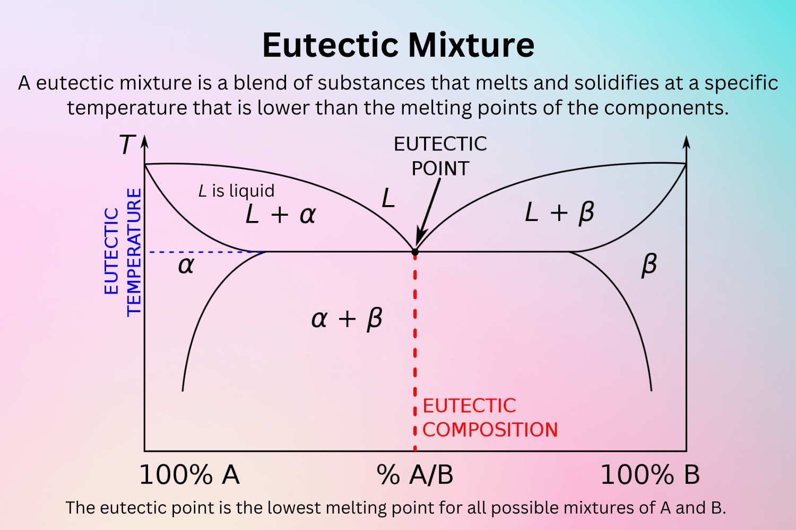
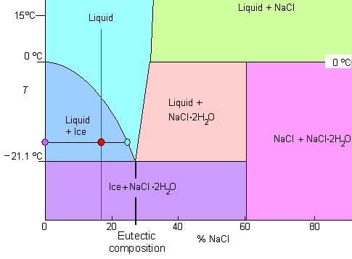

walter |  |  |  |  |  |  |  |  | Reg.No:1240

 | https://www.tf.uni-kiel.de/matwis/amat/iss/kap_6/illustr/i6_2_2.html
 | There is an eutectic composition around 27 wt % NaCl or salt dissolved in the water.
 | At the eutectic point, the melting or freezing temperature is as low as it will get: -21.1 oC (- 6oF)
 | The maximum amount of salt you can dissolve in water is around 30 %, slightly increasing with temperature.
 | If your salt concentration is, for example, lower than the eutectic concentration (i.e. it is below about 27 %), the system will decompose into salt-free ice and liquid water with an increased salt concentration as shown for the "red" composition around 18 % salt
 | The last drop to solidify will do so at -21.1 oC (- 6oF) and contains about 27 % salt in liquid and ice.

